Feuil1
 | q | 15
 | d | 2
 | phi | 30
 | B | 2
 | z1 | d.tan | 1.15
 | z2 | d.tan(/4+ | 3.46

 | Kaq | 0.3
 | Kah = Kacosd | 0.28
 | KaQ = Kacosd*1,1 | 0.31

hauteur au-sessus de la nappe | h' | 1
 | H | 4
 | g' | 18
 | gsat | 19
 | gw | 10
 | c' | 0
 | Ka | 0.3
 | da | 20
 | dp | -10
 | Kp | 2.1
 | Kah = Kacosd | 0.28
 | KaQ = Kacosd*1,1 | 0.31
 |  |  |  |  |  | Formule du moment
Estimation de la fiche qui annule les moments/o | f' | 5.35 | S Moment = | 1.4724085912
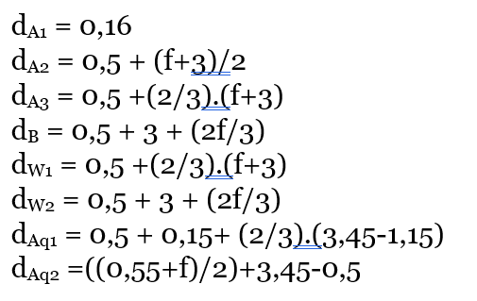
Action du sol sec | Pa1 | 2.54 |  | dA1 = | 0.16
 | Pa2 | 21.19 |  | dA2 = | 4.7
 | Pa3 | 88.45 |  | dA3 = | 6.07
 | Pb | 270.48 |  | dB = | 7.07

Action de l'eau | Pw1 | 348.61 |  | dpw1 = | 6.07
 | Pw2 | 143.11 |  | dpw2 = | 7.07

 | q | 15.00
Action de la surcharge | Paq1 | 5.37 |  | daq1 = | 2.18
 | Paq2 | 27.38 |  | daq2 = | 5.9

 | Ta = | 79.94 | kN/ml

